TCMB Rezervi
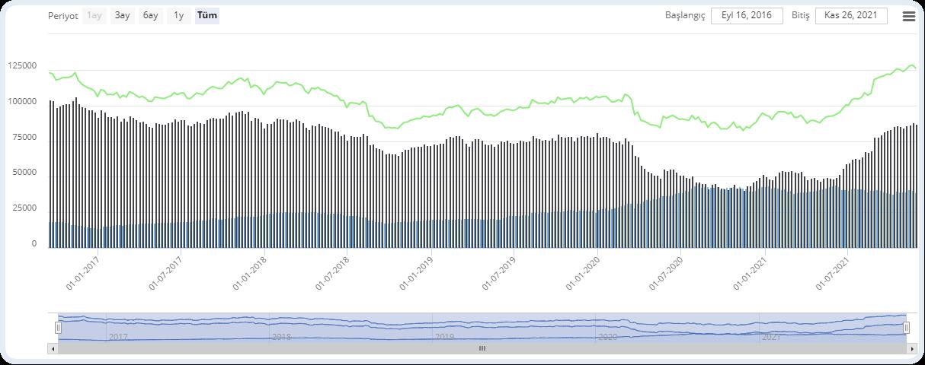
CODE | TP_AB_C1-0 | NAME | Altın(Milyon ABD Doları) | TYPE | Sütun | Dipnotlar: Veri kaynağı Merkez Bankası idari kayıtlarıdır ve muhasebeleşmiş verileri göstermektedir. | Veri Kaynağı: TCMB | Etiketler: Bilanço, Analitik, Bilanço, Verileri, Finansal, Tablo
CODE | TP_AB_C2-0 | NAME | Merkez Bankası Brüt Döviz Rezervleri(Milyon ABD Doları) | TYPE | Sütun | Dipnotlar: Veri kaynağı Merkez Bankası idari kayıtlarıdır ve muhasebeleşmiş verileri göstermektedir. | Veri Kaynağı: TCMB | Etiketler: Bilanço, Analitik, Bilanço, Verileri, Finansal, Tablo
CODE | F-1 | NAME | MBREZERV ( TP.AB.C1-0 + TP.AB.C2-0 ) | TYPE | Çizgi

